RELATÓRIO FOTOGRÁFICO
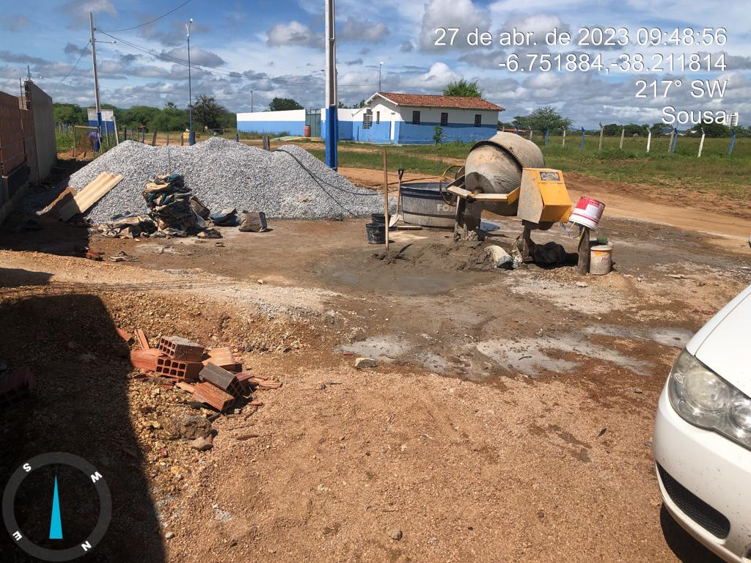
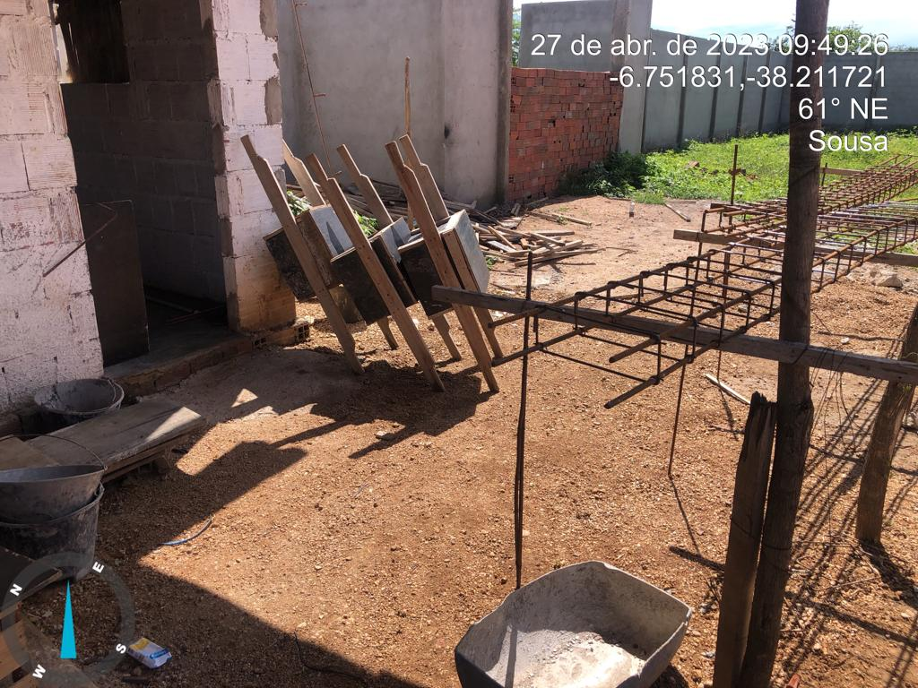
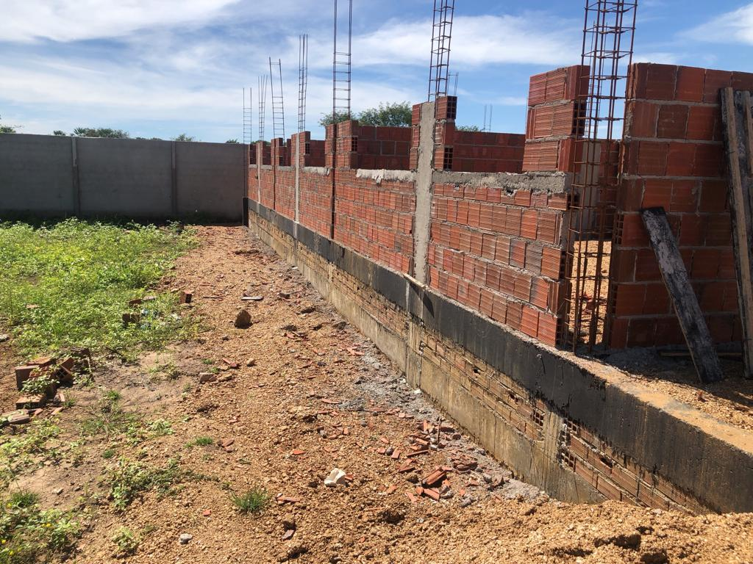
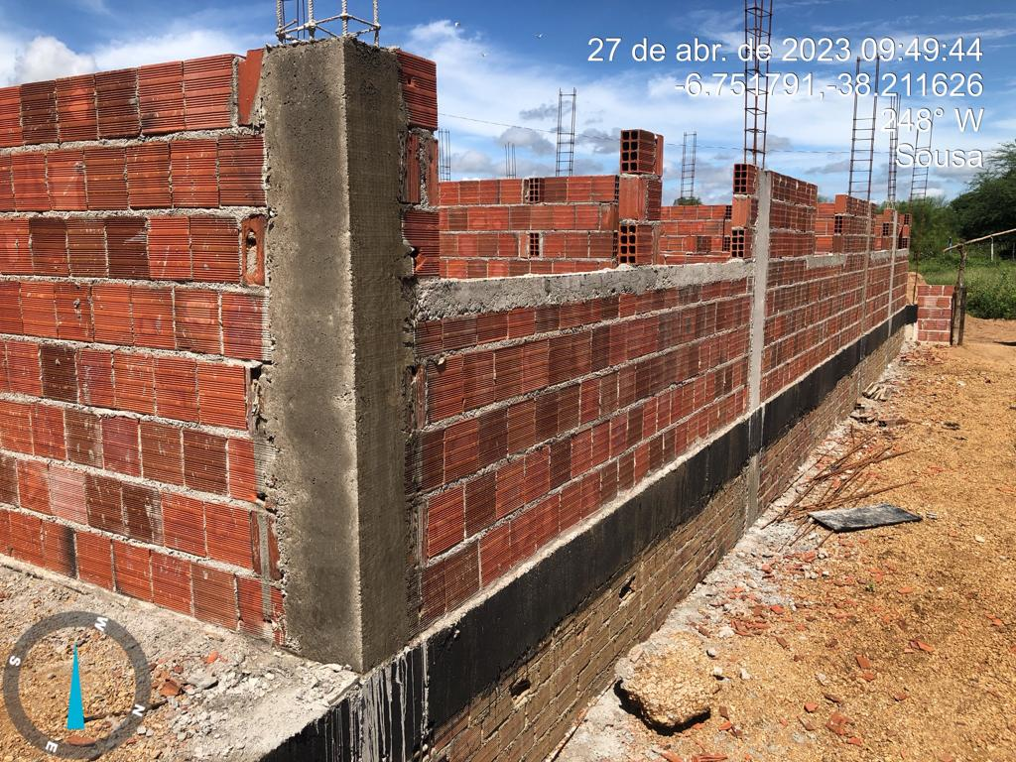
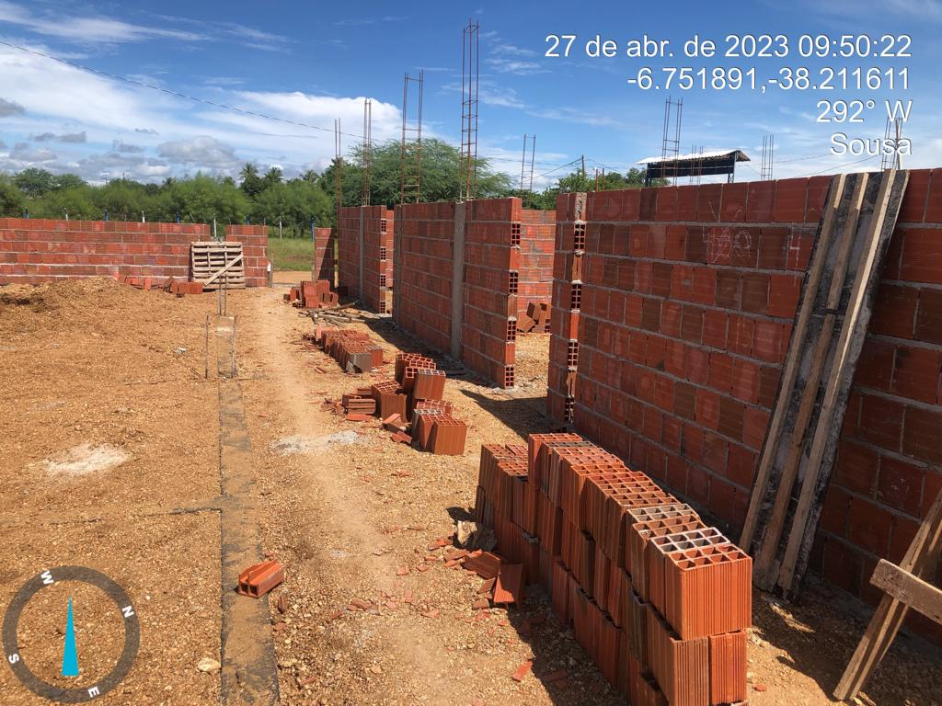
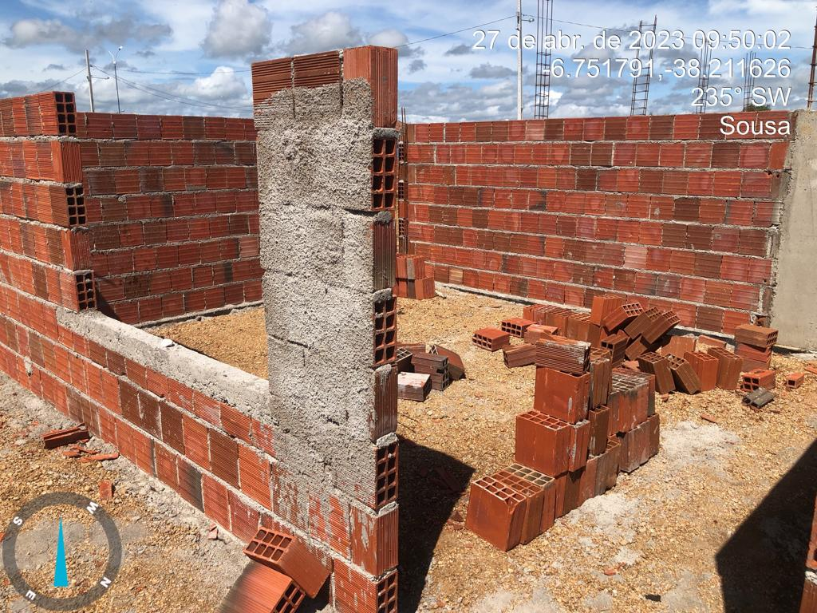
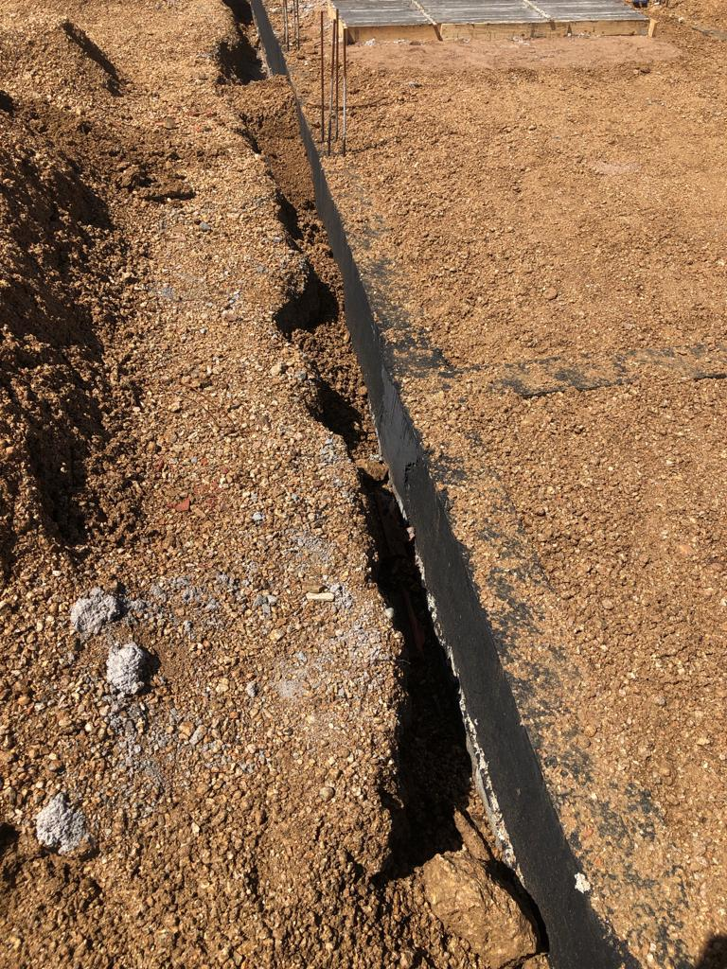
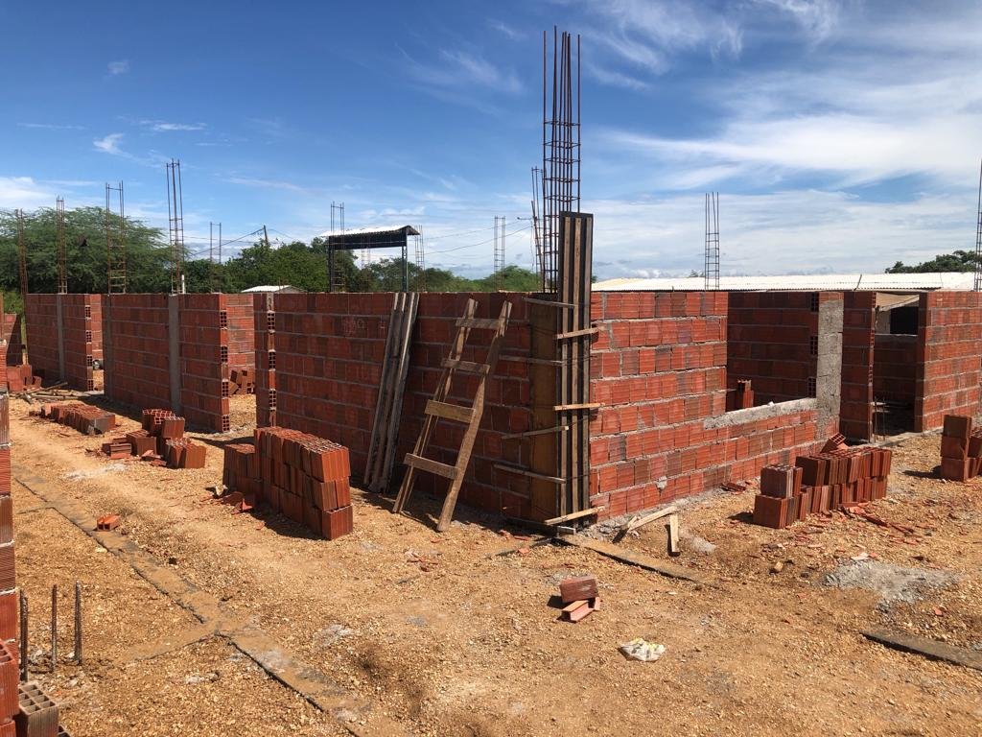
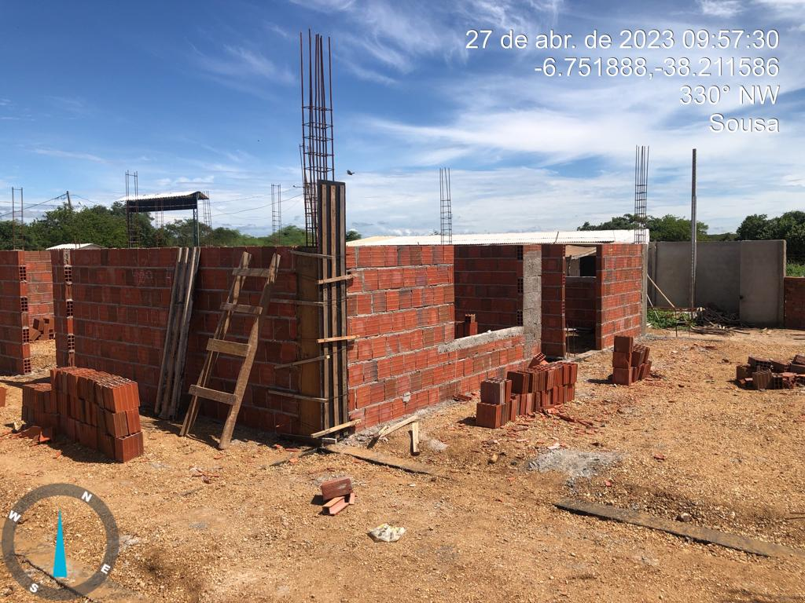
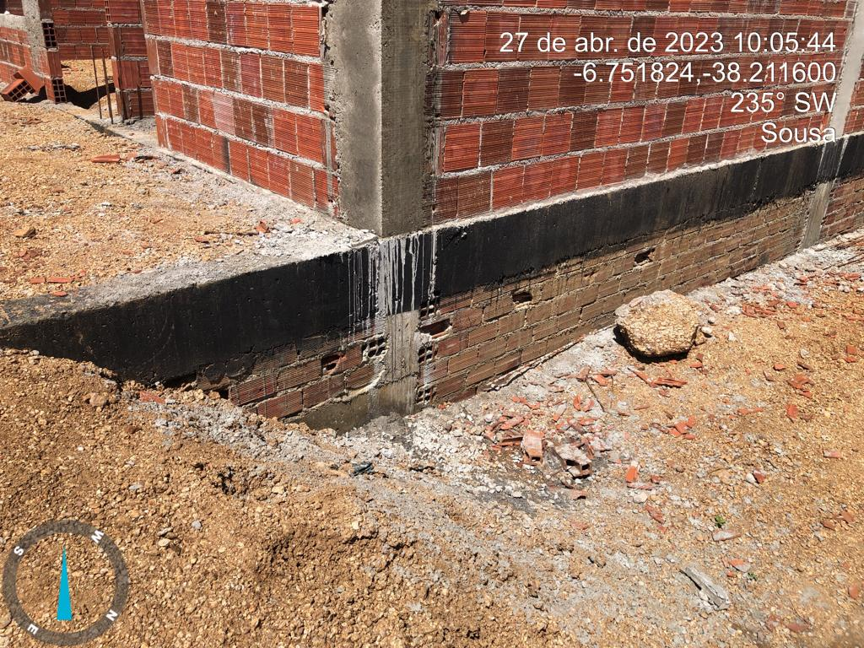
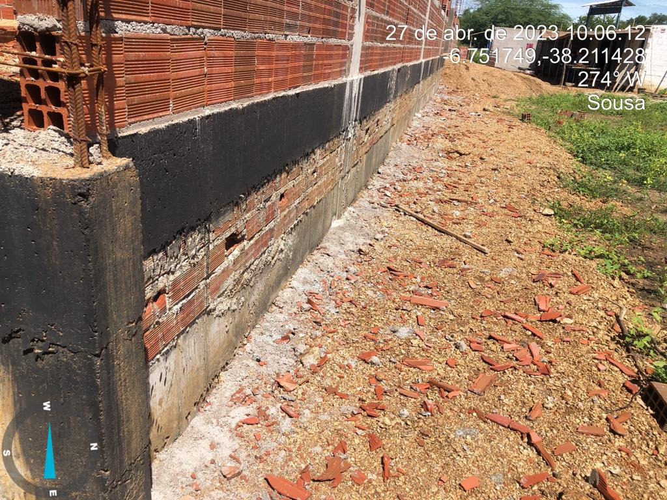
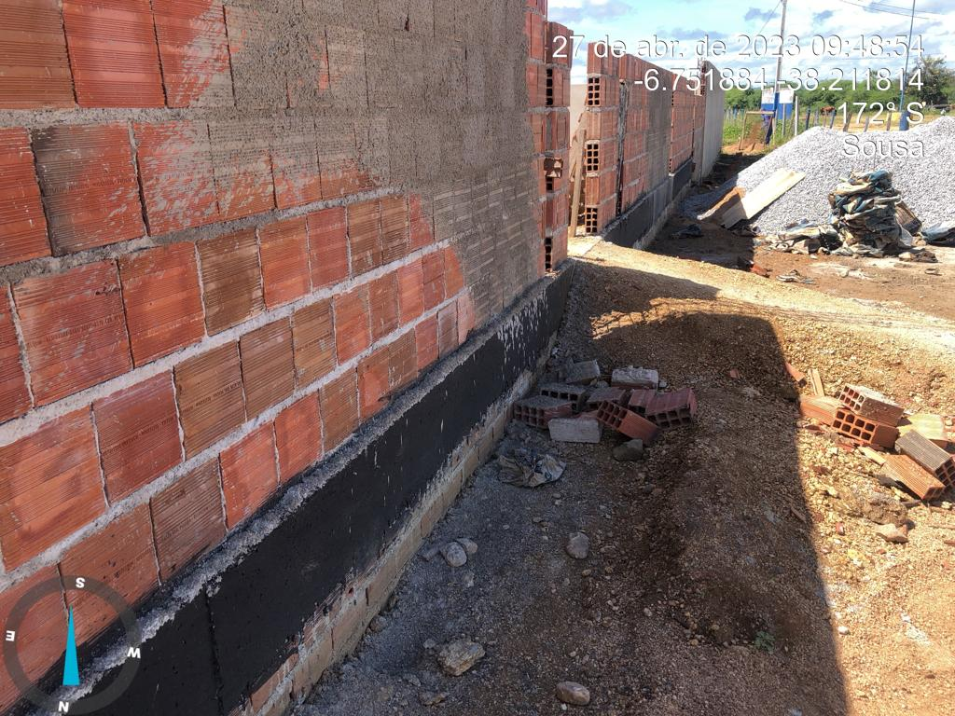
ESTADO DA PARAÍBA | RELATÓRIO FOTOGRÁFICO | PERIODO 30/01/2023 a 04/04/2023
PREFEITURA MUNICIPAL DE SOUSA
SEPLAN | OBJETO: CONSTRUÇÃO DE ESCOLA COM 6 SALAS, LOCALIZADA, NO BAIRRO ANGELIM, NO MUNICÍPIO DE SOUSA -PB | 2ª MEDIÇÃO

